상품제안서
알로 탁상용 쿼드팬 선풍기 F5A | 상품코드: F27019

 |  |  |  |  |  |  | 02-412-0044 | www.easy1.co.kr
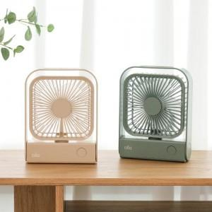

【상세/제작정보】 | ★ 덤증정(100+1) ★

【인쇄/포장옵션】 | 레이저 / 포장지포장

【공급단가】 | 수량 | 30~ | 50~ | 100~ | 300~ | 500~
*VAT별도 | 단가 | 22,900원 | 22,520원 | 21,950원 | 21,570원 | 21,000원

【상품 URL】 | http://www.easy1.co.kr/src/goods_detail.php?gdno=27019

